1.1
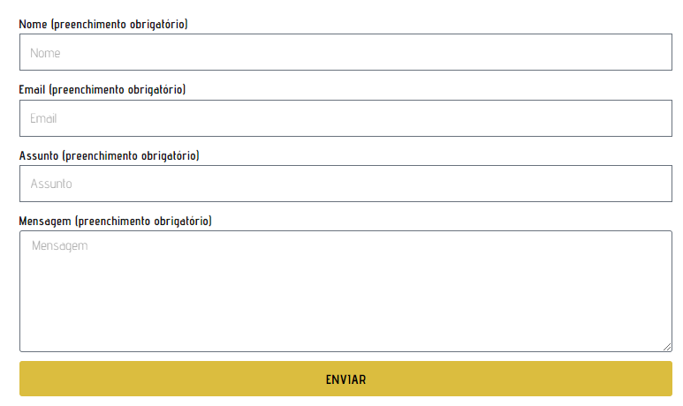
voltar à página inicial |  |  |  | 1 - FORMULÁRIOS
 | S | N | NA
 | x |  |  | 1.1 A sequência de tabulação entre campos segue a sequência de preenchimento
 |  |  |  | A ordem de tabulação por entre os campos deve corresponder à sequência normal de preenchimento do formulário.

 | Listagem de evidências
 |  |  |  |  | Notas:
 |  |  |  |  | A sequência de tabulação entre campos seque a sequência de preenchimento. Página: https://csm.org.pt/comunicacao/contactos-com-a-imprensa/

2.4
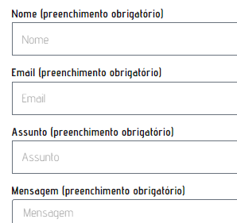
voltar à página inicial |  |  |  | 2 - CAMPOS
 | S | N | NA
 | x |  |  | 2.4 Campos obrigatórios devem ser claramente indicados como tal
 |  |  |  | A identificação não deve basear-se apenas na cor. A sinalética visual de identificação deve ser notória. Deve ser disponibilizado um equivalente alternativo compatível com as tecnologias de apoio usadas por utilizadores com necessidades especiais.

 | Listagem de evidências
 |  |  |  |  | Notas:
 |  |  |  |  | Todos os campos que são obrigatórios estão devidamente indicados como tal, junto do nome de cada campo. https://csm.org.pt/comunicacao/contactos-com-a-imprensa/

